飛行経路について
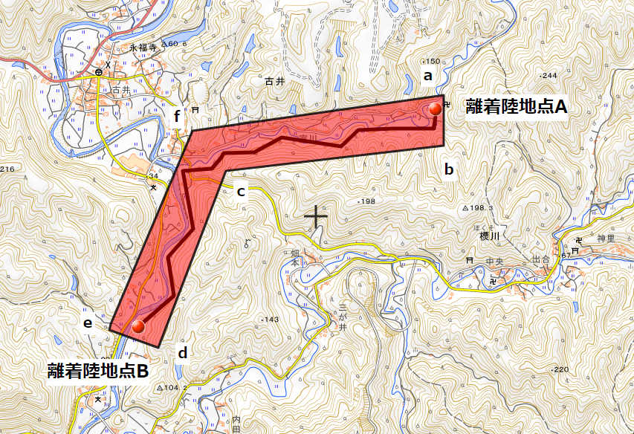
航空情報は、航空機の機長に対し簡潔に伝える必要があります。
つきましては、飛行経路とすることにより10点を超える緯度経度となる場合には、飛行範囲として作成いただくなど簡潔な内容となるようご協力よろしくお願いいたします。

（例）
Ａ点とＢ点を結ぶ飛行経路である場合、
13点の緯度経度（飛行経路）に代えて、当該直線を包含するａ点～ｆ点の6点の緯度経度（飛行範囲）として記載する。

地区町村・緯度経度・標高の調べ方
～市区町村及び緯度経度、標高（海抜）の調べ方～

１
１．国土地理院地図（電子国土Web）以下、ホームページにアクセスしてください。
https://maps.gsi.go.jp/#13/38.197720/139.441738/&base=std&ls=std%7Cdid2020&blend=0&disp=11&vs=c1g1j0h0k0l0u0t0z0r0s0m0f1&d=m

２．画面左下の縮尺表示の下にある「矢印記号（↗）」を２回、左クリックしてください。
矢印記号が（↙）に変わります。

３．照会地点の「地名」と「緯度経度」、「標高」が表示されます。

２

３２

日の出、日没時間の調べ方
～日の出、日没時間の調べ方～

１
１．国立天文台の以下ホームページにアクセスしてください。
こよみの計算 - 国立天文台暦計算室
https://eco.mtk.nao.ac.jp/cgi-bin/koyomi/koyomix.cgi

２．こよみの計算に表示される市区町村名を検索します。
飛行させる場所の都道府県を選択して調べる方法と、市区町村を入力して調べる方法がございます。
ここでは、「１．都道府県を選択して調べる」方法について説明します。
今回は「愛知県豊橋市」で日没前までレベル3.5飛行を実施する想定で調べます。

３．都道府県をプルダウンキー⇩ で選択すると、検索結果の地点が表示されますので照会したい地域の「反映」を選択します。

４．計算地点が、照会する地域になっていることを確認します。「豊橋市（愛知県）」

５．計算日時には、飛行させる日を入力します。

６．日の出入り・南中時の「Go」を選択します。

７．照会地域の日の出、日の入り時間を調べることができます。

手順は以上となります。

調べた結果は、「飛行内容通知書(案)：申請者→地方航空局運航課」の「３．（１）」へご記載ください。
一定の期間で日の出～日没まで飛行させる場合は、最も早い日の出、最も遅い日の出を調べて記載をする必要がございます。
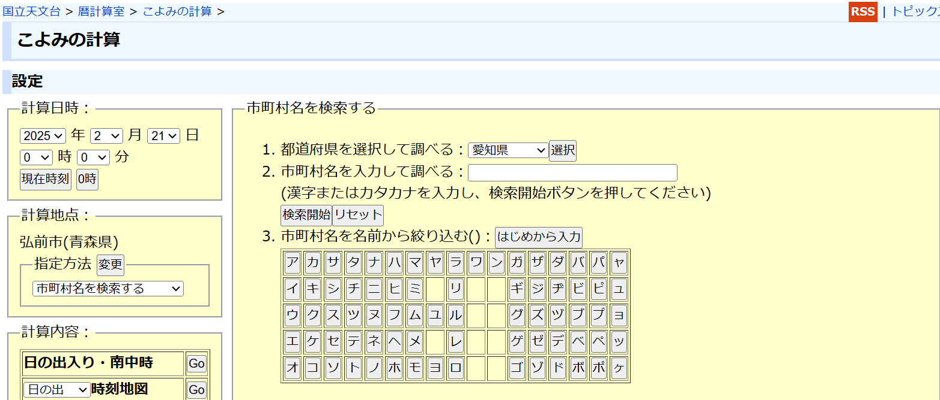

２

３

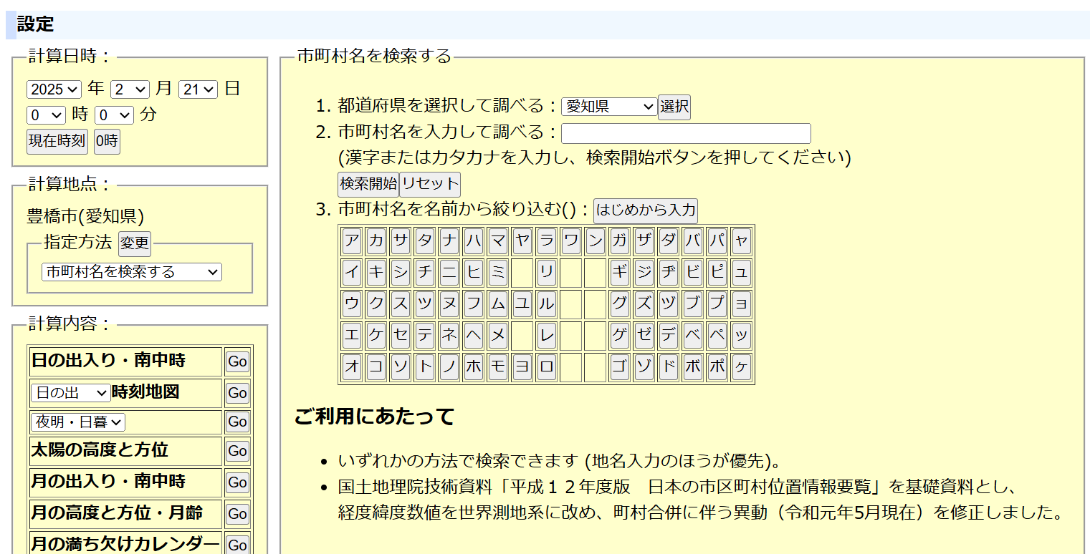

５

４

６「

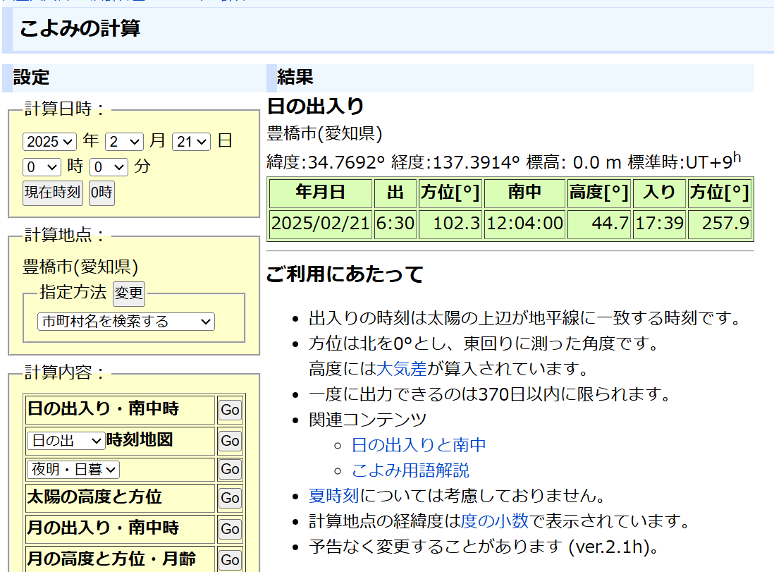

７「

飛行承認の範囲内かプロットして調べる方法
～飛行させる場所が飛行承認の範囲を逸脱していないか調べる方法～

１．国土地理院地図（電子国土Web）以下、ホームページにアクセスしてください。
https://maps.gsi.go.jp/#13/38.197720/139.441738/&base=std&ls=std%7Cdid2020&blend=0&disp=11&vs=c1g1j0h0k0l0u0t0z0r0s0m0f1&d=m

２．国土地理院地図で作図をしてください。
・画面の右上にあるアイコン「①箇条書き」→「②ツール」→「③作図・ファイル」→「④線を追加」を選択してください。
・地点を検索するバーに飛行させる地点の「緯度経路」を貼り付けます。 に「⑦左クリック」で線を引く→「⑥検索～⑦左クリック」の作業を「緯度経度分」行う。
・飛行させる場所の「緯度経度（例）北緯34度45分26秒 東経137度20分15秒」を貼り付けして「Enterキー」を押下して検索してください。
・検索で表示された地点で左クリックをするとプロットが開始されます。プロットが開始されている間は、飛行させる場所の緯度経度を順次入力し検索を行い、最終地点までプロットしてください。
・最終地点までプロットが完了しましたらダブルクリックをして経路確定してください。
「線の情報入力」がポップアップ表示されます。線の情報入力では、「⑩線幅10Px」と「⑪線色ピンク」等にして確認がしやすいように設定してください。
・飛行させる地点が承認の範囲ないであるか、他に許可を必要とする場所なのかをご確認ください。
